Annexe 26
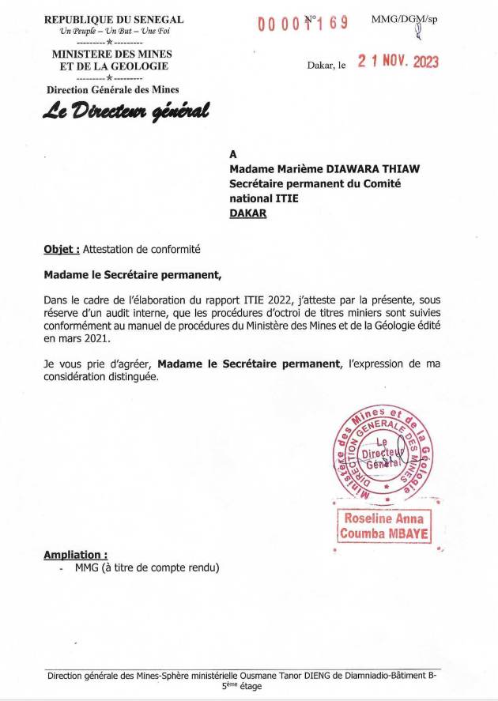
Annexe 26 – Attestation de conformité de la DGM de 2022

